상품제안서
[소량주문]큐브형 메모함(기성) | 상품코드: S05492

 |  |  |  |  |  |  | 02-713-8555 | www.synergygift.co.kr
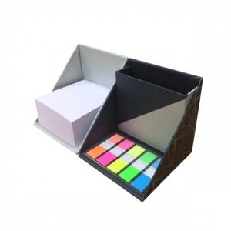

【상세/제작정보】 | .

【인쇄/포장옵션】 | 실크 / OPP(비닐)

【공급단가】 | 수량 | 300~ | 1,000~ | 2,000~ | 3,000~ | 5,000~
*VAT별도 | 단가 | 4,320원 | 4,160원 | 4,000원 | 3,840원 | 3,740원

【상품 URL】 | https://www.synergygift.co.kr:443/src/goods_detail.php?gdno=12758

